Blad1
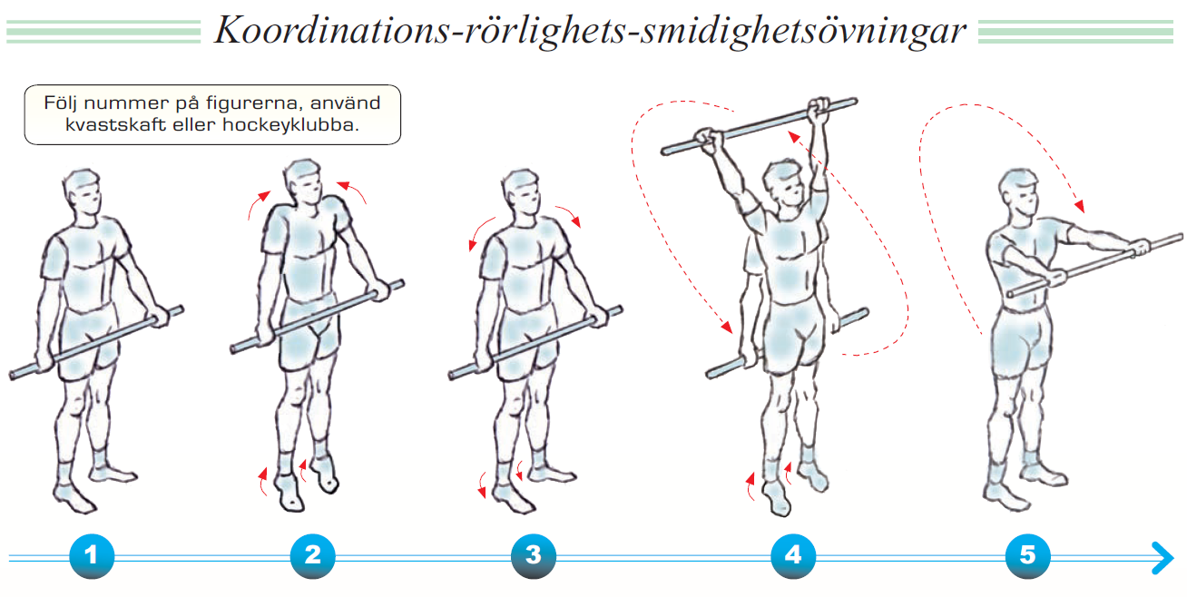
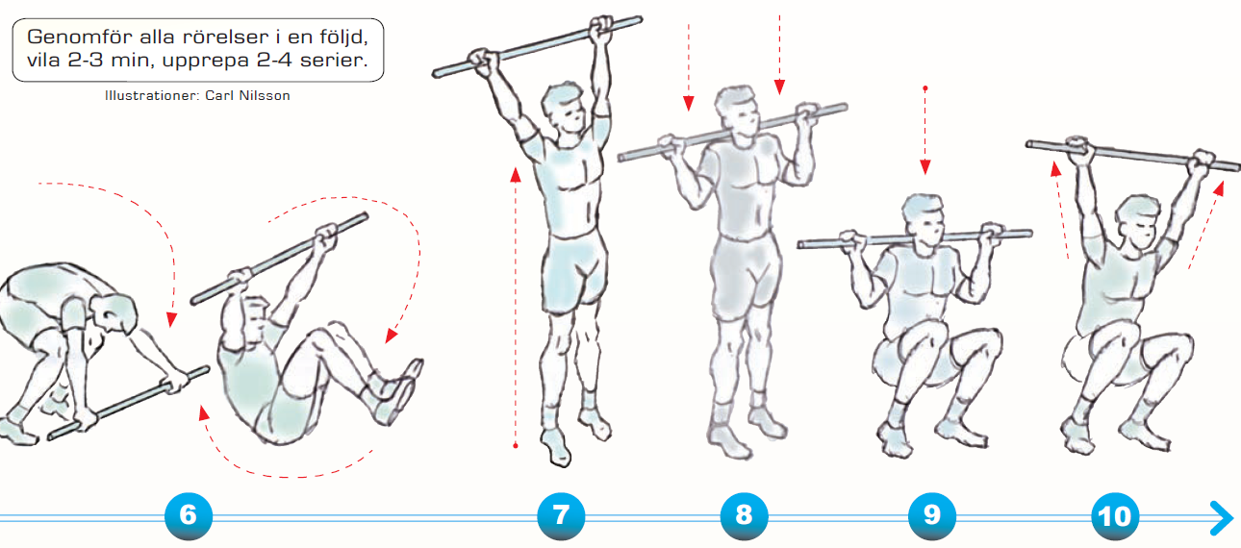
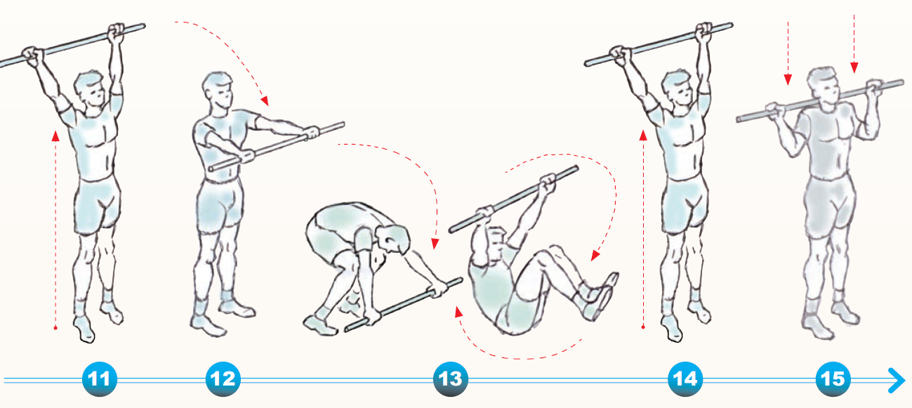
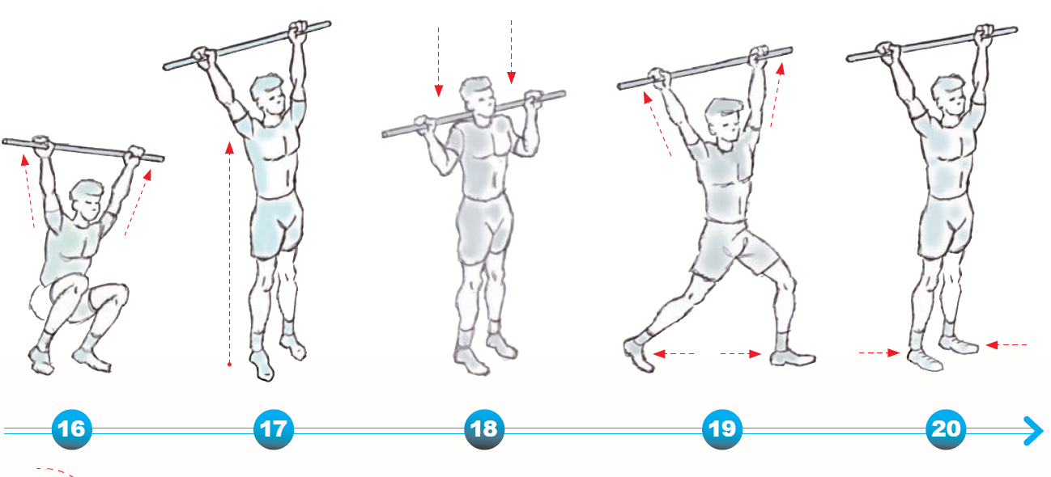
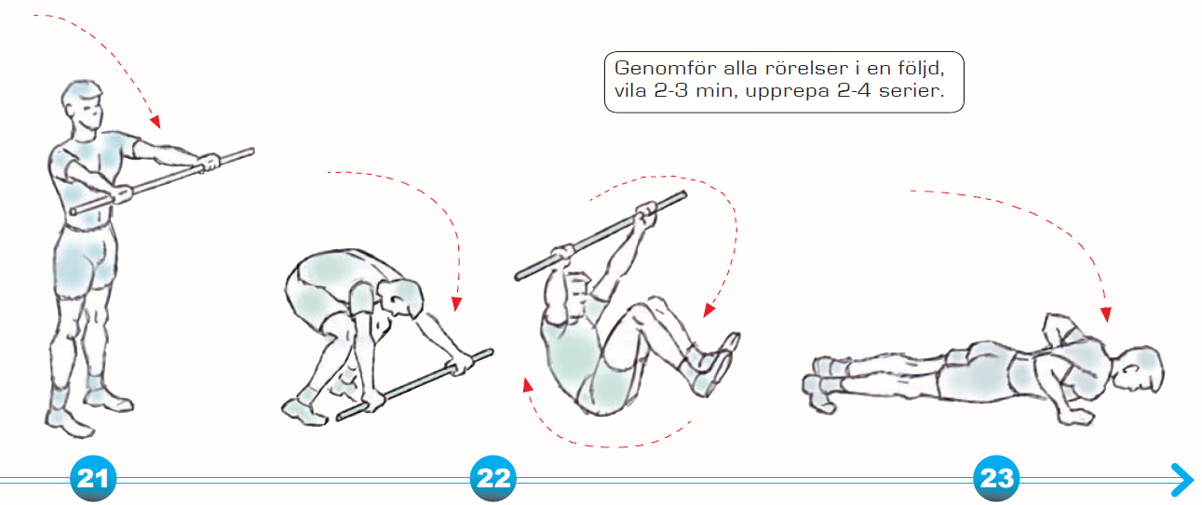
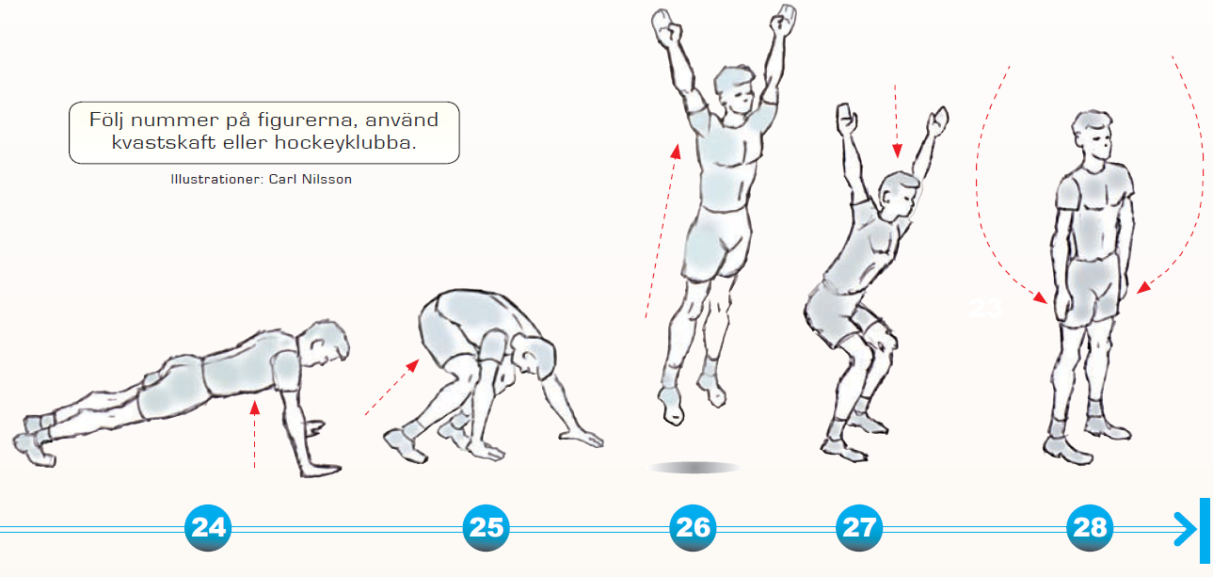
 |  |  |  |  |  |  |  |  | Träningsbingo JIB P-10
 |  |  |  |  |  |  |  |  |  |  |  |  |  |  |  | Instagram: jib_p10
 |  |  |  |  |  |  |  |  | Frivillig egenträning under vår/sommaren

 |  |  |  |  |  |  |  |  | Namn:

 |  |  | Maj |  |  |  | Juni |  |  |  |  |  | Juli/Aug

 |  |  |  |  |  | Bingo |  |  |  |  |  | Bingo |  |  |  |  |  |  | Bingo

 | Armhävningar 3 x 8 |  | Armhävningar 3 x 8 | Armhävningar 3 x 8 | Armhävningar 3 x 10 |  | Armhävningar 3 x 10 | Armhävningar 3 x 10 |  | Armhävningar 3 x 12 | Armhävningar 3 x 12 |  | Armhävningar 3 x 12 | Armhävningar 3 x 14 | Armhävningar 3 x 14 |  | Armhävningar 3 x 14 | Armhävningar 3 x 14

 |  |  |  |  |  | Bingo |  |  |  |  |  | Bingo |  |  |  |  |  |  | Bingo

 | Jägarvila 1 min |  | Jägarvila 1 min | Jägarvila 1 min | Jägarvila 1 min |  | Jägarvila 1 min | Jägarvila 1,5 min |  | Jägarvila 1,5 min | Jägarvila 1,5 min |  | Jägarvila 1,5 min | Jägarvila 1,5 min | Jägarvila 1,5 min |  | Jägarvila 1,5 min | Jägarvila 1,5 min

 |  |  |  |  |  | Bingo |  |  |  |  |  | Bingo |  |  |  |  |  |  | Bingo

 | Situps 3 X 12 |  | Situps 3 X 12 | Situps 3 X 12 | Situps 3 X 12 |  | Situps 3 X 12 | Situps 3 X 12 |  | Situps 3 X 14 | Situps 3 X 14 |  | Situps 3 X 14 | Situps 3 X 14 | Situps 3 X 14 |  | Situps 3 X 14 | Situps 3 X 14

 | K.R.S Övningar |  | K.R.S Övningar | K.R.S Övningar | K.R.S Övningar |  | K.R.S Övningar | K.R.S Övningar |  | K.R.S Övningar | K.R.S Övningar |  | K.R.S Övningar | K.R.S Övningar | K.R.S Övningar |  | K.R.S Övningar | K.R.S Övningar
 | Koordination |  | Koordination | Koordination | Koordination |  | Koordination | Koordination |  | Koordination | Koordination |  | Koordination | Koordination | Koordination |  | Koordination | Koordination
 | Rörlighet |  | Rörlighet | Rörlighet | Rörlighet |  | Rörlighet | Rörlighet |  | Rörlighet | Rörlighet |  | Rörlighet | Rörlighet | Rörlighet |  | Rörlighet | Rörlighet
 | Smidighet |  | Smidighet | Smidighet | Smidighet |  | Smidighet | Smidighet |  | Smidighet | Smidighet |  | Smidighet | Smidighet | Smidighet |  | Smidighet | Smidighet
 |  |  |  |  |  | Bingo |  |  |  |  |  | Bingo |  |  |  |  |  |  | Bingo

 | Skjuta 40 dragskott |  | Skjuta 40 dragskott | Skjuta 40 dragskott | Skjuta 40 dragskott |  | Skjuta 40 dragskott | Skjuta 40 dragskott |  | Skjuta 40 dragskott | Skjuta 40 dragskott |  | Skjuta 40 dragskott | Skjuta 40 dragskott | Skjuta 40 dragskott |  | Skjuta 40 dragskott | Skjuta 40 dragskott
d

 |  |  |  |  |  | Bingo |  |  |  |  |  | Bingo |  |  |  |  |  |  | Bingo

 | Upphopp 2 x 10 |  | Upphopp 2 x 10 | Upphopp 2 x 10 | Upphopp 2 x 10 |  | Upphopp 2 x 10 | Upphopp 3 x 10 |  | Upphopp 3 x 10 | Upphopp 3 x 10 |  | Upphopp 3 x 10 | Upphopp 3 x 15 | Upphopp 3 x 15 |  | Upphopp 3 x 15 | Upphopp 3 x 15

 |  |  |  |  |  | Bingo |  |  |  |  |  | Bingo |  |  |  |  |  |  | Bingo

 | Bollbehandling 15 min |  | Bollbehandling 15 min | Bollbehandling 15 min | Bollbehandling 15 min |  | Bollbehandling 15 min | Bollbehandling 15 min |  | Bollbehandling 15 min | Bollbehandling 15 min |  | Bollbehandling 15 min | Bollbehandling 15 min | Bollbehandling 15 min |  | Bollbehandling 15 min | Bollbehandling 15 min

 |  |  |  |  |  | Bingo |  |  |  |  |  | Bingo |  |  |  |  |  |  | Bingo

 | Skjuta 40 Slagskott |  | Skjuta 40 Slagskott | Skjuta 40 Slagskott | Skjuta 40 Slagskott |  | Skjuta 40 Slagskott | Skjuta 40 Slagskott |  | Skjuta 40 Slagskott | Skjuta 40 Slagskott |  | Skjuta 40 Slagskott | Skjuta 40 Slagskott | Skjuta 40 Slagskott |  | Skjuta 40 Slagskott | Skjuta 40 Slagskott

 |  |  |  |  |  | Bingo |  |  |  |  |  | Bingo |  |  |  |  |  |  | Bingo

 | Egen fysisk aktivitet |  | Egen fysisk aktivitet | Egen fysisk aktivitet | Egen fysisk aktivitet |  | Egen fysisk aktivitet | Egen fysisk aktivitet |  | Egen fysisk aktivitet | Egen fysisk aktivitet |  | Egen fysisk aktivitet | Egen fysisk aktivitet | Egen fysisk aktivitet |  | Egen fysisk aktivitet | Egen fysisk aktivitet
 | Minst 60 min |  | Minst 60 min | Minst 60 min | Minst 60 min |  | Minst 60 min | Minst 60 min |  | Minst 60 min | Minst 60 min |  | Minst 60 min | Minst 60 min | Minst 60 min |  | Minst 60 min | Minst 60 min
 | Ex. cykla, fotboll, tennis |  | Ex. cykla, fotboll, tennis | Ex. cykla, fotboll, tennis | Ex. cykla, fotboll, tennis |  | Ex. cykla, fotboll, tennis | Ex. cykla, fotboll, tennis |  | Ex. cykla, fotboll, tennis | Ex. cykla, fotboll, tennis |  | Ex. cykla, fotboll, tennis | Ex. cykla, fotboll, tennis | Ex. cykla, fotboll, tennis |  | Ex. cykla, fotboll, tennis | Ex. cykla, fotboll, tennis

 |  |  |  |  |  | Bingo |  |  |  |  |  | Bingo |  |  |  |  |  |  | Bingo

 | Löpning 2,5 km |  | Löpning 2,5 km | Löpning 2,5 km | Löpning 2,5 km |  | Löpning 2,5 km | Löpning 2,5 km |  | Löpning 2,5 km | Löpning 2,5 km |  | Löpning 2,5 km | Löpning 2,5 km | Löpning 2,5 km |  | Löpning 2,5 km | Löpning 2,5 km
 | Alternativt cykla 5 km |  | Alternativt cykla 5 km | Alternativt cykla 5 km | Alternativt cykla 5 km |  | Alternativt cykla 5 km | Alternativt cykla 5 km |  | Alternativt cykla 5 km | Alternativt cykla 5 km |  | Alternativt cykla 5 km | Alternativt cykla 5 km | Alternativt cykla 5 km |  | Alternativt cykla 5 km | Alternativt cykla 5 km

 |  |  |  |  |  | Bingo |  |  |  |  |  | Bingo |  |  |  |  |  |  | Bingo

 | Jonglera med bandyboll |  | Jonglera med bandyboll | Jonglera med bandyboll | Jonglera med bandyboll |  | Jonglera med bandyboll | Jonglera med bandyboll |  | Jonglera med bandyboll | Jonglera med bandyboll |  | Jonglera med bandyboll | Jonglera med bandyboll | Jonglera med bandyboll |  | Jonglera med bandyboll | Jonglera med bandyboll
 | 3 st |  | 3 st | 5 st | 5 st |  | 8 st | 8 st |  | 12 st | 12 st |  | 15 st | 15 st | 20 st |  | 20 st | 20 st

 |  |  |  |  |  | Bingo |  |  |  |  |  | Bingo |  |  |  |  |  |  | Bingo

 | Passningsträning med |  | Passningsträning med | Passningsträning med | Passningsträning med |  | Passningsträning med | Passningsträning med |  | Burpees | Burpees |  | Burpees | Burpees | Burpees |  | Burpees | Burpees
 | kompis eller mot vägg |  | kompis eller mot vägg | kompis eller mot vägg | kompis eller mot vägg |  | kompis eller mot vägg | kompis eller mot vägg |  | Utan armävning | Utan armävning |  | Utan armävning | Utan armävning | Utan armävning |  | Utan armävning | Utan armävning
 | Klara 20 pass |  | Klara 20 pass | Klara 20 pass | Klara 30 pass |  | Klara 30 pass | Klara 30 pass |  | 15 x 2 | 15 x 2 |  | 15 x 2 | 15 x 2 | 15 x 2 |  | 15 x 2 | 15 x 2

 |  |  |  |  |  | Bingo |  |  |  |  |  | Bingo |  |  |  |  |  |  | Bingo

 | Knäböj |  | Knäböj | Knäböj | Enbens knäböj |  | Enbens knäböj | Enbens knäböj |  | Backträning maxfart | Backträning maxfart |  | Backträning maxfart | Löpning maxfart | Löpning maxfart |  | Löpning maxfart | Löpning maxfart
 | 3 x10 |  | 3 x10 | 3 x10 | 3 x10 båda benen |  | 3 x10 båda benen | 3 x10 båda benen |  | 15 sekunder 10 gånger | 15 sekunder 10 gånger |  | 15 sekunder 10 gånger | 15 sekunder 10 gånger | 15 sekunder 10 gånger |  | 15 sekunder 10 gånger | 15 sekunder 10 gånger

 |  |  |  |  |  | Bingo |  |  |  |  |  | Bingo |  |  |  |  |  |  | Bingo

 | Hoppa hopprep |  | Hoppa hopprep | Hoppa hopprep | Hoppa hopprep |  | Hoppa hopprep | Hoppa hopprep |  | Hoppa hopprep | Hoppa hopprep |  | Hoppa hopprep | Hoppa hopprep | Hoppa hopprep |  | Hoppa hopprep | Hoppa hopprep
 | 5 hopp |  | 10 hopp | 10 hopp | 15 hopp |  | 15 hopp | 20 hopp |  | 20 hopp | 25 hopp |  | 25 hopp | 25 hopp | 30 hopp |  | 35 hopp | 35 hopp

 |  |  |  |  |  | Bingo |  |  |  |  |  | Bingo |  |  |  |  |  |  | Bingo

 | Egen fysisk aktivitet |  | Egen fysisk aktivitet | Egen fysisk aktivitet | Egen fysisk aktivitet |  | Egen fysisk aktivitet | Egen fysisk aktivitet |  | Egen fysisk aktivitet | Egen fysisk aktivitet |  | Egen fysisk aktivitet | Egen fysisk aktivitet | Egen fysisk aktivitet |  | Egen fysisk aktivitet | Egen fysisk aktivitet
 | Minst 60 min |  | Minst 60 min | Minst 60 min | Minst 60 min |  | Minst 60 min | Minst 60 min |  | Minst 60 min | Minst 60 min |  | Minst 60 min | Minst 60 min | Minst 60 min |  | Minst 60 min | Minst 60 min
 | Ex. cykla, fotboll, tennis |  | Ex. cykla, fotboll, tennis | Ex. cykla, fotboll, tennis | Ex. cykla, fotboll, tennis |  | Ex. cykla, fotboll, tennis | Ex. cykla, fotboll, tennis |  | Ex. cykla, fotboll, tennis | Ex. cykla, fotboll, tennis |  | Ex. cykla, fotboll, tennis | Ex. cykla, fotboll, tennis | Ex. cykla, fotboll, tennis |  | Ex. cykla, fotboll, tennis | Ex. cykla, fotboll, tennis

 |  |  |  |  |  | Bingo |  |  |  |  |  | Bingo |  |  |  |  |  |  | Bingo

 | K.R.S Övningar |  | K.R.S Övningar | K.R.S Övningar | K.R.S Övningar |  | K.R.S Övningar | K.R.S Övningar |  | K.R.S Övningar | K.R.S Övningar |  | K.R.S Övningar | K.R.S Övningar | K.R.S Övningar |  | K.R.S Övningar | K.R.S Övningar
 | Koordination |  | Koordination | Koordination | Koordination |  | Koordination | Koordination |  | Koordination | Koordination |  | Koordination | Koordination | Koordination |  | Koordination | Koordination
 | Rörlighet |  | Rörlighet | Rörlighet | Rörlighet |  | Rörlighet | Rörlighet |  | Rörlighet | Rörlighet |  | Rörlighet | Rörlighet | Rörlighet |  | Rörlighet | Rörlighet
 | Smidighet |  | Smidighet | Smidighet | Smidighet |  | Smidighet | Smidighet |  | Smidighet | Smidighet |  | Smidighet | Smidighet | Smidighet |  | Smidighet | Smidighet

 |  | K.R.S Övningar

Blad2
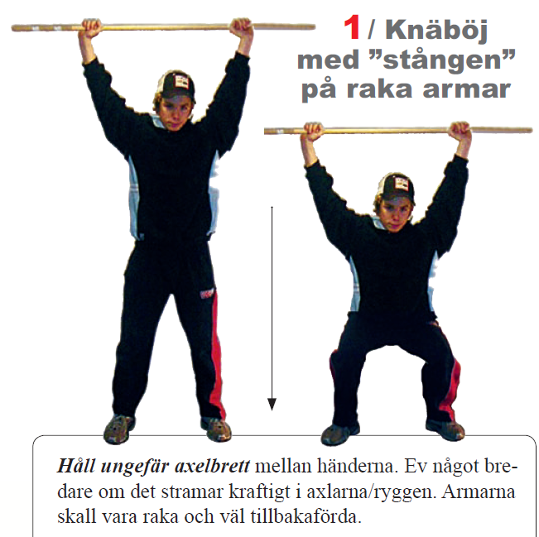
 |  |  |  |  |  | Träningsbingo JIB P-10
 |  |  |  |  |  |  | Instagram: jib_p10
 |  |  |  |  |  | Frivillig egenträning under vår/sommaren

 |  |  |  |  |  | Namn:

Exempel på upplägg för träning under en vecka, man kan givetvis välja ut helt själv vad man vill göra. Det viktigaste är att man rör på sig..
Bingo = glass av mamma och pappa :)
Dag 1

Armhävningar 3 x 8 | Jägarvila 1 min | Situps 3 X 12 | Skjuta 40 dragskott | Upphopp 2 x 10 | Bollbehandling 15 min

Dag 2

K.R.S Övningar
Koordination
Rörlighet
Smidighet

Dag 3

Löpning 2,5 km | Knäböj | Burpees | Backträning maxfart
 | 3 x10 | Utan armävning | 15 sekunder 10 gånger
 |  | 15 x 2

Dag 4

Vilodag

Dag 5

Egen fysisk aktivitet
Minst 60 min
Ex. cykla, fotboll, tennis

Dag 6

Löpning 2,5 km | Upphopp 2 x 10 | Situps 3 X 12 | Jägarvila 1 min | Armhävningar 3 x 10 | Skjuta 40 dragskott

Dag 7

K.R.S Övningar

